【記入例】ミサ参加者名簿
(1) 参加するミサの希望日時を入力してください。
日付…半角数字・記号で入力します。
例）2020/6/28
時間…プルダウンメニューから選択してください。
(2) グループ名を入力してください。
グループ名称がなければ代表の方のお名前を入力してください。
ミサ参加者名簿

 |  | ミサ希望日時 | 2020-06-28 | 10:00:00
 |  | グループ名 | 教会事務室
 |  |  |  |  | 記入日 | 2020-09-03 14:20:21
 | お名前 (漢字) | お名前 (ひらがな) | 住所 | 電話番号 | メールアドレス | グループ名 | 係
例 | 麹町花子 | こうじまちはなこ | 東京都千代田区麹町6-5-1 | 03-3263-4584 | office@ignatius.gr.jp | 教会事務室
参加者の情報を入力してください。
・お名前…漢字と読み仮名（ひらがな）を入力してください。
・住所
・電話番号…半角数字・記号で入力してください
・メールアドレス…半角数字・記号で入力してください
・グループ名…グループ名称を入力してください。
【お願い】
・グループは4名以上100名以下で作ってください。
・係を決めてください。
代表…事務室との連絡、他グループとの調整役(1名)
会場係…聖堂入口での入場者チェックを行う(1名)
献金係…ミサ前後にグループ内で献金を集めて事務室へ(1名)
記入にあたって不明な点は、マニュアルを参照するか
教会事務室へお問い合わせください。
1 |  |  |  |  |  |  | 代表
2 |  |  |  |  |  |  | 会場
3 |  |  |  |  |  |  | 衛生
4 |  |  |  |  |  |  | 献金
5
6
7
8
9
10
11
12
13
14
15
16
17
18
19
20
21
22
23
24
25
26
27
28
29
30
31
32
33
34
35
36
37
38
39
40
41
42
43
44
45
46
47
48
49
50
51
52
53
54
55
56
57
58
59
60
61
62
63
64
65
66
67
68
69
70
71
72
73
74
75
76
77
78
79
80
81
82
83
84
85
86
87
88
89
90
91
92
93
94
95
96
97
98
99
100

【記入例】講座・集い参加者名簿
(1) 希望日時を入力してください。
日付…半角数字・記号で入力します。
例）2020/6/28
時間…開始時間と終了時間を半角数字で入力してください。
例）10:00
(2) 利用希望場所を入力してください。
(3) グループ名を入力してください。
グループ名称がなければ代表の方のお名前を入力してください。
講座・集い参加者名簿

 |  | 希望日時 | 2020-06-28 | 10:00:00 | 12:00:00
 |  | 利用希望場所 | 302室
 |  | グループ名 | 教会事務室

 |  |  |  | 記入日 | 2020-09-03 14:20:21
 | お名前 (漢字) | お名前 (ひらがな) | 住所 | 電話番号 | メールアドレス
例 | 麹町花子 | こうじまちはなこ | 東京都千代田区麹町6-5-1 | 03-3263-4584 | office@ignatius.gr.jp
参加者の情報を入力してください。
・お名前…漢字と読み仮名（ひらがな）を入力してください。
・住所
・電話番号…半角数字・記号で入力してください
・メールアドレス…半角数字・記号で入力してください
・グループ名…グループ名称を入力してください。
1
2
3
4
5
6
7
8
9
10
11
12
13
14
15
16
17
18
19
20
21
22
23
24
25
26
27
28
29
30

ミサ参加マニュアル
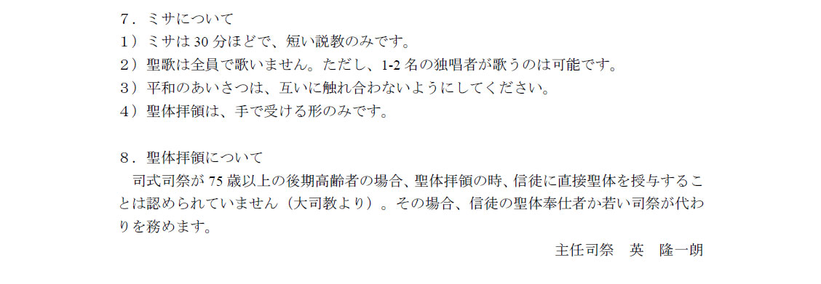
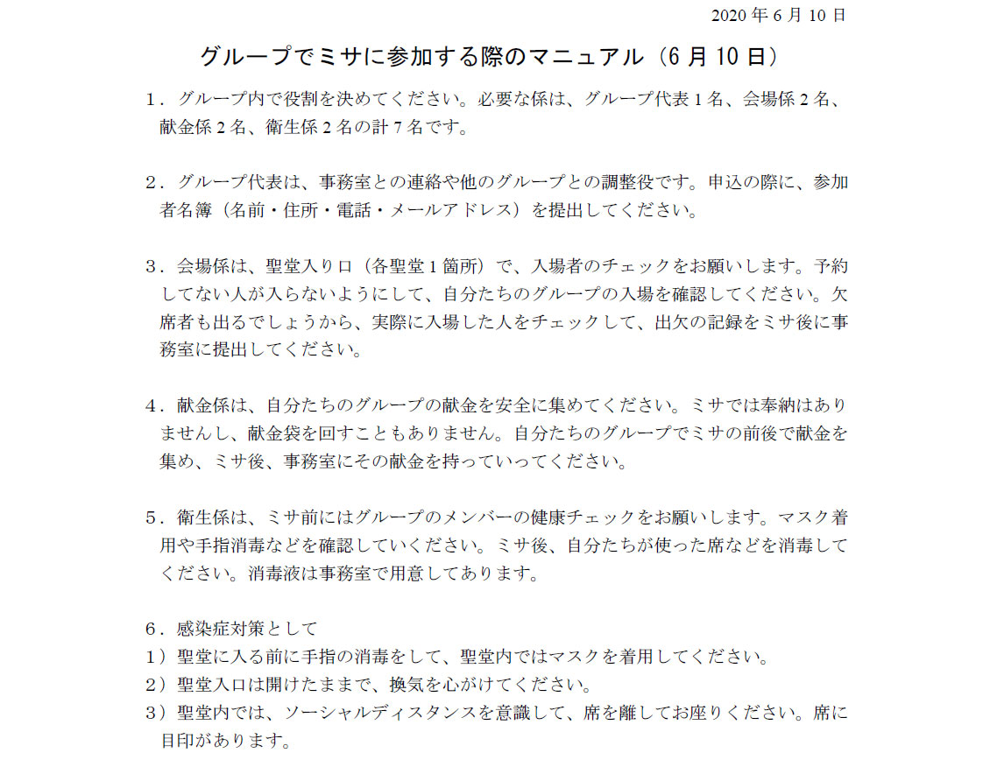

グループ代表１名、会場係１名、
※ 9/3 最少人数が4名に変更になりました。
代表(1名)、会場係(1名)、衛生係(1名)、献金係(1名)を分担してください。
献金係１名、衛生係１名の計4名です。

